Layout
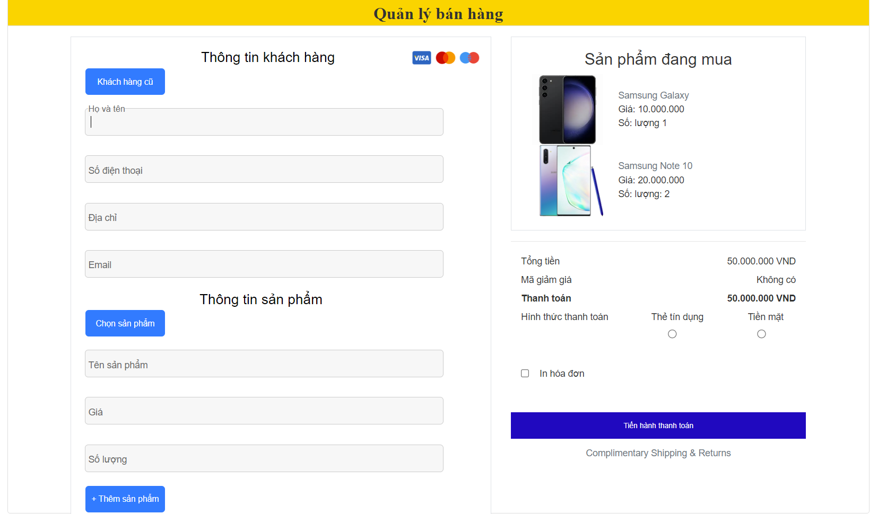
6.8 Màn hình quản lý bán hàng

